개요
게임 이름 | 뛰지 않는 모험
플렛폼 | 유니티
 | 스팀에 배포 예정
해상도 | 1980 x 1080
기획의도 | 게임 제작 실력을 늘리기 위함.
 | 제작 게임을 스팀에 올려 사용자의 반응 및 지속적인 업데이트와 서버 관리를 통해 현업과 관련된 경험을 얻기 위함.
시점 | 3인칭
장르 | 롤플레이 퍼즐

시나리오 컨셉
이상한 나라의 앨리스 세계관으로 떨어진 플레이어는 탈출을 위해 앨리스가 가는 길을 따라가면서 겪게 되는 모험
추가해야돼여

배경 그래픽 컨셉
일러스트 아트
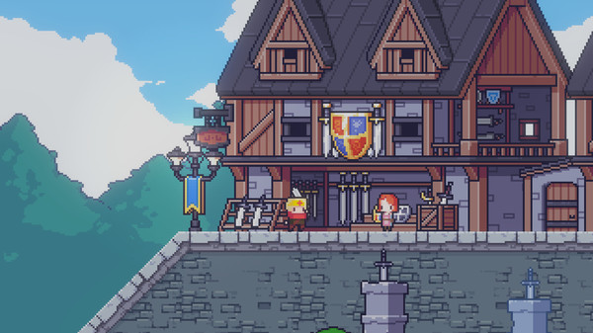 |  |  |  | 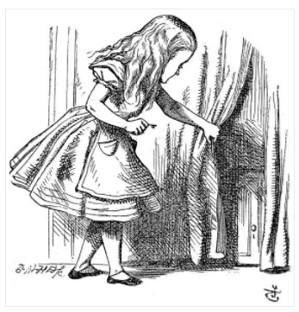 | 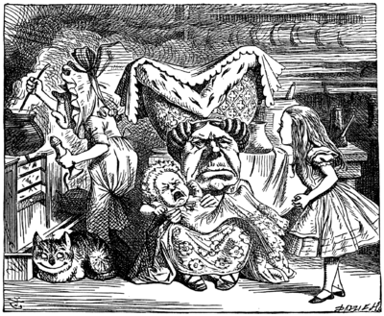
도트 느낌과 평면적 느낌을 살림
ex) 던그리드 |  |  |  | 실제 앨리스 동화책 속 삽화를 참고하여 맵 요소 찾기

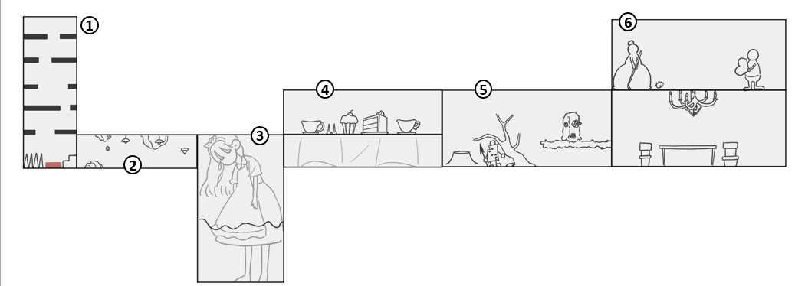

전체 맵 스토리보드
① | 토끼굴 1 | 일정한 크기가 되어 각 구멍 양쪽에 있는 코인을 먹어 무사히 문을 넘어간다.
② | 토끼굴 2 | 돌이 떨어지는 어두운 굴에서 살아남기 위해 헤드라이트를 이용해 장애물을 피한다.
③ | 눈물웅덩이 | 떨어지고 차오르는 눈물을 피해 무사히 유리병에 올라간 뒤, 여러 개 문들 중 플레이어 크기와 알맞은 문은 찾고 물에 다 잠기기 전에 나간다.
④ | 다과회 | 찻잔에 의해 떨리는 화면과 책상을 이겨내고, 찻잔들 사이로 시선을 피해다니며 안들키게 숨는다.
⑤ | 하트왕국 - 정원 |  | 장미 덩굴과 카드 병정의 창을 주변 구조물들을 이용해 피하고 정원을 지나간다.
⑥ | 하트왕국 - 성내부 |  | 1층 : 위험하게 떨어지는 샹들리에와 장애물들을 피해 무사히 1층을 지나간다.
 |  |  | 2층 : 하트여왕이 던지는 고슴도치를 피하고, 하트왕이 부채로 플레이어를 미는데 이를 잘 처리해 끝을 향해 이동한다.
 | 엔딩 | 미정

스테이지1,2
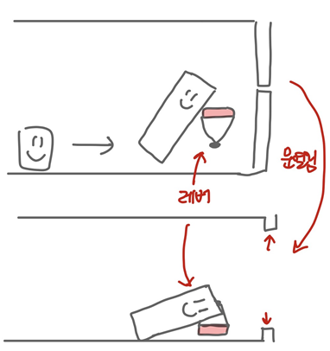
5
4
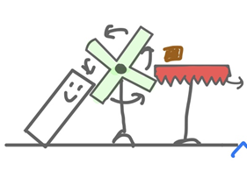
1

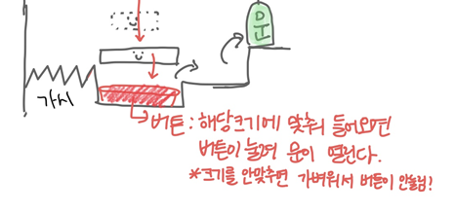

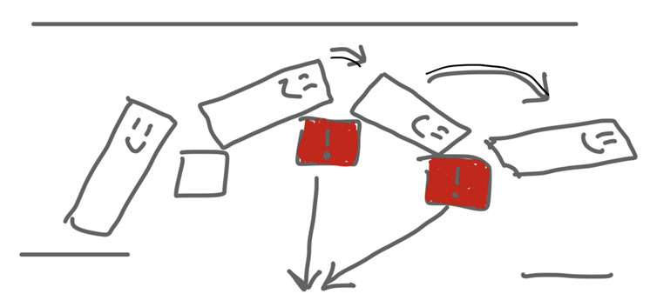
6

1-1

토끼굴 1구역

① 벽과 코인 |  | 1. 몸의 크기를 늘려서 양쪽 끝에 있는 코인을 벽과 닿지 않게 먹는다. - 몸이 벽에 닿았을 경우 체력이 감소한다. 2. 코인을 일정 개수 이상 먹고 특정 무게 이상으로 버튼을 누르면 2구역으로 넘어가는 문이 열린다. - 코인을 일정 개수 이상 못먹었을 경우, 문이 안열려서 재시작을 해야한다. - 특정 무게 이상으로 버튼을 누르지 않았을 경우에도, 문이 열리지 않아서 재시작 해야한다. 3. 2구역으로 넘어가는 문에서 문이 열리는 조건을 상세히 확인할 수 있다. 문 : 현재 코인 개수(x/20) 및 버튼 누름 유무(o/x) 파악 가능
 |  | 벽 개수 | ??
 |  | 문을 열 수 있는 조건 |  | 코인 개수 | 특정 무게
 |  |  |  | 20 | LV5
 |  |  | LV1 | LV2 | LV3 | LV4 | LV5
 |  | 하강 속도
 |  | 체력 감소
 |  | 재시작방법

2구역
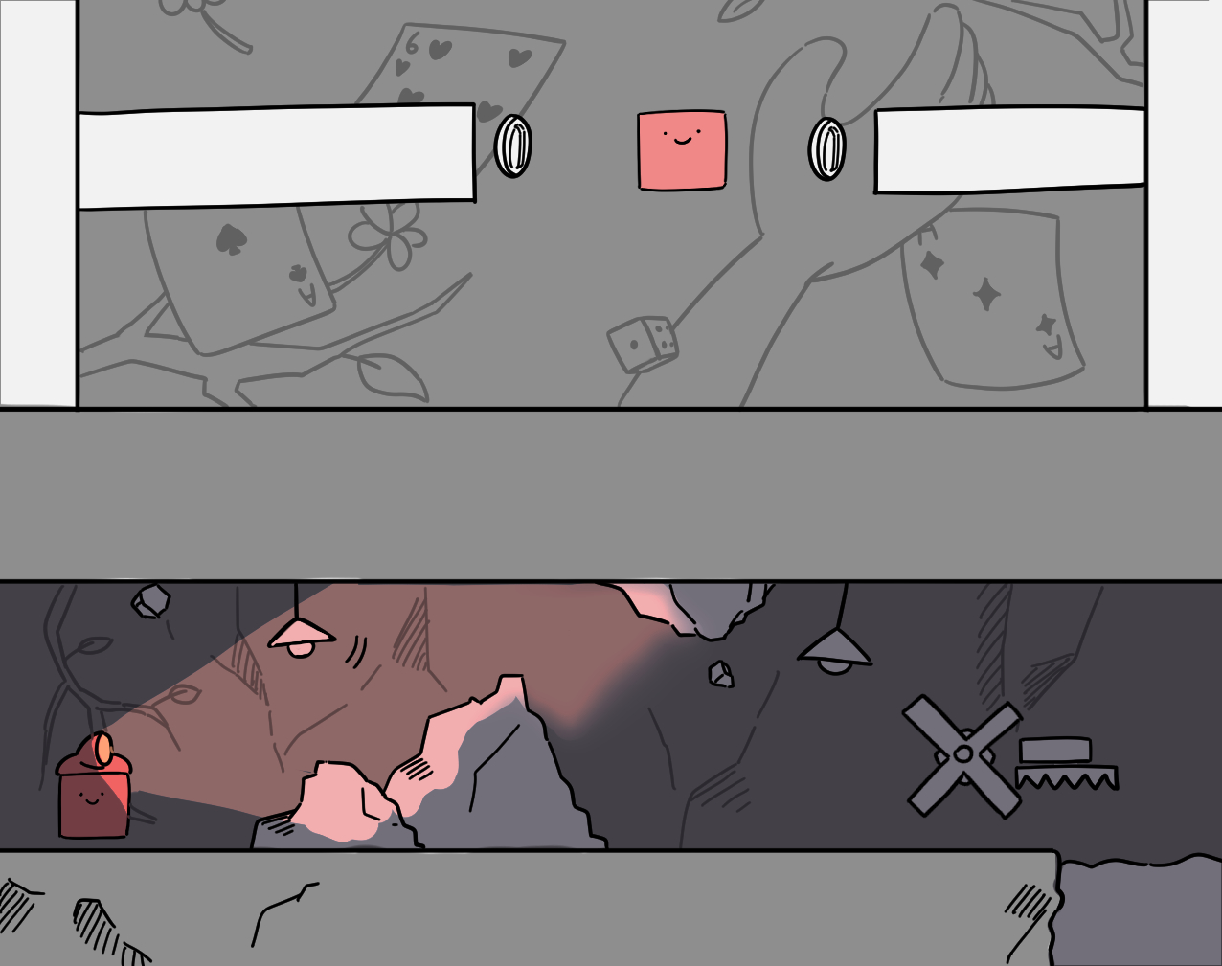
5
4

2

4

3

6

② 떨어지는 돌 |  | 진동이 일어나면서 돌이 떨어지기 시작한다. 무사히 돌을 피해 이동하자.

 | ③ 헤드라이트 |  | 스테이지2 도입 전에 얻게 되는 헤드라이트를 이용해서 좁아진 시야를 넓힌다. 여러 각도로 회전하면서 주변을 확인하자.
 | ④ 풍차 돌리기 |  | 풍차를 돌려 물건을 떨어뜨려 물 위를 지나갈 수 있게 만든다.
 | ⑤ 레버 내리기 |  | 벽에 붙어 있는 레버를 몸을 늘려 직접 내리면 문이 열린다.
 | ⑥ 무게 제한 블록 |  | 일정 무게 이상이 되면 점점 내려간다.

 | 토끼굴 |  | 헤드라이트 |  | 크기에 따라서 헤드라이트로 볼 수 있는 시야가 넓어짐.
 |  |  | 레버 당기기 |  | 레버를 당기기 위해서는 lv3의 크기가 되어야 가능함.
 |  |  | 풍차 돌리기 |  | 풍차를 돌리기 위해서는 lv4의 크기가 되어야 가능함.
 |  |  | 버튼 누르기 |  | 버튼을 누르기 위해서는 lv5의 크기가 되어야 가능함.

스테이지3
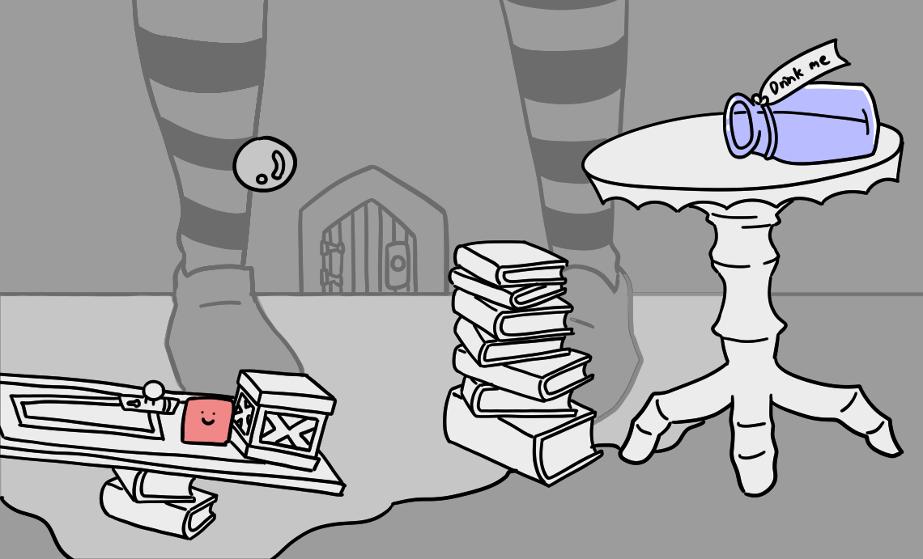
1

2
4

3

스테이지3 구성안
1. 앨리스의 눈물을 피하면서 맵의 오른쪽 끝에 위치한 유리병을 향해 이동한다.
2. 유리병에 탑승한 후에는 수위가 상승한 물을 타고 알맞은 문을 찾아 들어간다.
① 구성 구조물 | 상자나 책, 문, 책상을 이용한다.
② 떨어지는 눈물 | 앨리스의 눈물이 위에서 아래로 떨어진다. 떨어지는 눈물을 무사히 피하며 이동한다.
③ 채워지는 눈물 | 떨어진 눈물들이 쌓여 바닥을 채우기 시작했다. 눈물이 차올라서 빠지지 않게 유리병으로 이동한다.
④ 유리병 | 채워지는 물을 피해 둥둥 뜰 수 있는 방법.
 | 플레이어 자신의 크기와 동일한 문을 유리병 안에서 찾아야한다.

유리병에서의 이동 | A, D를 이용해 유리병을 이동, 대시를 사용해 순간적인 속도를 낼 수 있다.
 | 대시 | lv1 | lv2 | lv3 | lv4 | lv5
 |  | 1 | 2 | 3 | 4 | 5
구조물에 닿지 않게 하면서 유리병을 타고 올라간다.
랜덤한 위치에서 환하게 반짝이는 문을 찾아 들어가면 다음 스테이지로 넘어간다.

상자를 미는 조건 | 상자의 무게 | 2
 | 플레이어 LV | lv1 | lv2 | lv3 | lv4 | lv5
 | 상자의 밀림 정도 | 0 | 1 | 1.5 | 2 | 3

쫓아오는 물의 속도 | 플레이어 LV | lv1 | lv2 | lv3 | lv4 | lv5
 | 물의 속도 | 2 | 2 | 2 | 2 | 2

앨리스의 눈물 | 떨어지는 속도 | lv1 | lv2 | lv3 | lv4 | lv5
 |  | 1 | 2 | 3 | 4 | 5
 | 데미지 | lv1 | lv2 | lv3 | lv4 | lv5
 |  | Hp -=1 | Hp -=2 | Hp -=3 | Hp -=4 | Hp -=5
 | 눈물 방울의 크기 | lv1 | lv2 | lv3 | lv4 | lv5
 |  | 1 | 2 | 3 | 4 | 5
 |  | 앨리스의 눈물은 랜덤 LV로 등장한다.

스테이지4
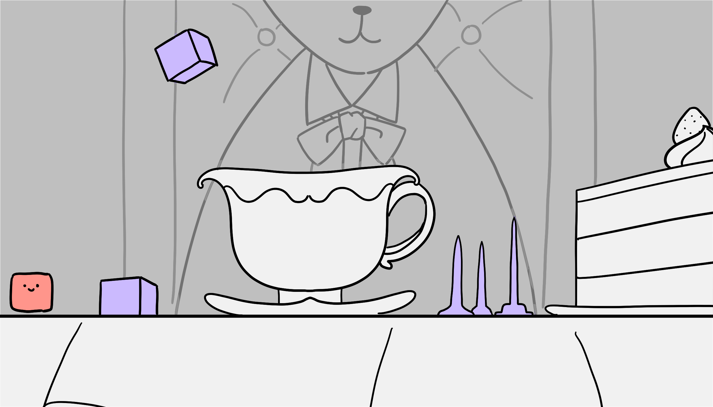
2
1

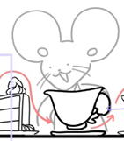
3

2
2

4

스테이지4 구성안
① 구성 구조물 | 찻잔 및 여러 디저트들을 이용하여 구조물 및 장애물로 구성한다.
② 장애물 | 떨어지는 각설탕을 맞지 않고 다과회 테이블에 올라와 있는 날카로운 물건들을 피한다.
 | 떨어진 각설탕은 맵을 지나갈때, 길어진 상태로 밀어 사용할 수 있다.
③ 내려놓는 찻잔들 | 잔을 내려놓을때마다 테이블이 흔들리면서 화면도 흔들리고, 테이블 위에 있는 모든 물건들이 조금씩 뜬다.
 | 뜨는 물건들이 떨어질때 맞지 않게 주의하며 무사히 지나간다.
④ 쳐다보는 손님 | 테이블을 랜덤적으로 바라보는 손님들에게 존재를 들키면 안된다. 찻잔이나 다른 구조물들 사이로 숨어
 | 그들의 시야에 걸리지 않아야 한다. 걸리게 되면, 그들의 손으로 인해 게임오버

다과회 | 공중에 뜸 |  | lv1 | lv2 | lv3 | lv4 | lv5
 | 무게에 따른 높이 |  | 5 | 4 | 3 | 2 | 1
 | 찻잔 | 화면 밖에서 테이블 위까지 떨어짐. |  | 데미지 : |  | -2
 |  |  |  | 공중에 뜨는 높이 : |  | 1
 | 각설탕 | 화면 밖에서 테이블 위까지 떨어짐. |  | 데미지 : |  | -1
 |  |  |  | 공중에 뜨는 높이 : |  | 5
 | 마카롱 | 테이블 위에서 진동에 의해 뜸. |  | 데미지 : |  | -1
 |  |  |  | 공중에 뜨는 높이 : |  | 4
 | 케이크 및 머핀 | 테이블 위에서 진동에 의해 뜸. |  | 데미지 : |  | -2
 |  |  |  | 공중에 뜨는 높이 : |  | 2

스테이지5
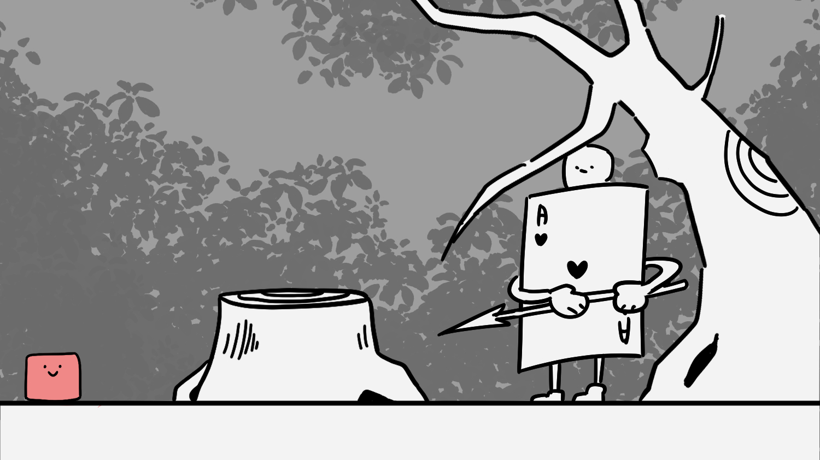
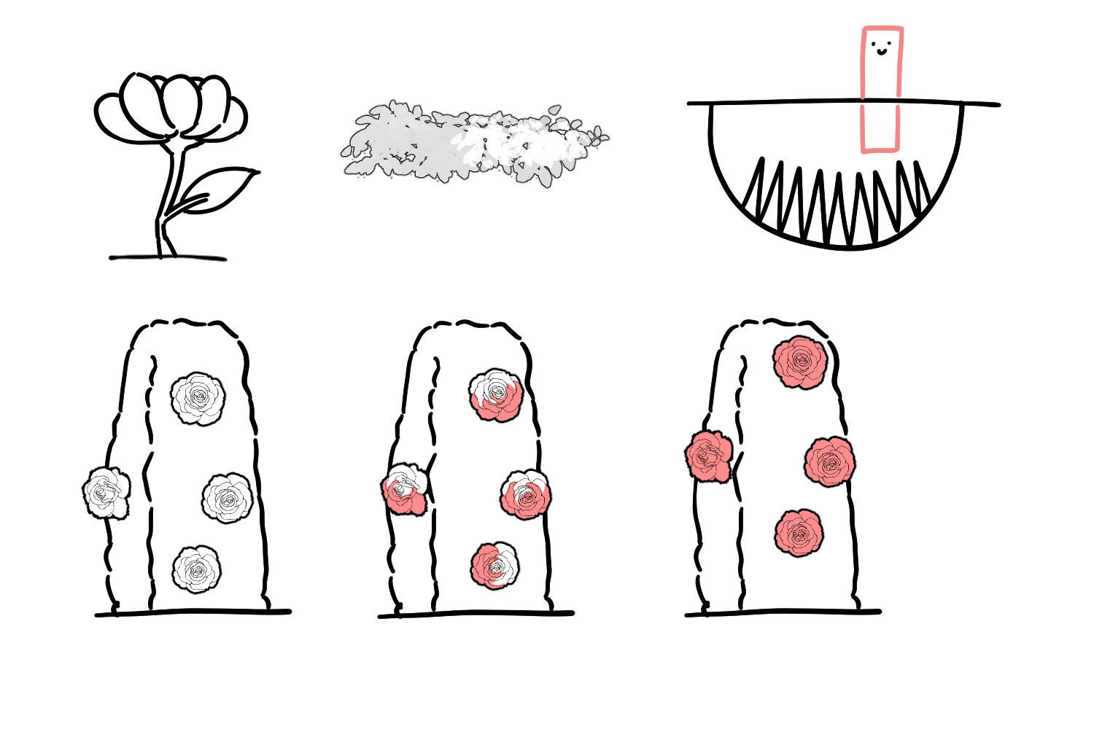
1
1
3
4

2
5

1

스테이지5 구성안
① 구성 구조물 | 나무 그루터기, 나무, 꽃 등으로 정원 느낌을 살려 맵을 구성한다.
② 창든 카드 병정 | 나무 그루터기에서 나무로 이동할때 창에 찔리지 않게 주의하며 지나간다.
 | 창의 찌르는 주기 : | 5sec | 데미지 : | HP -= 3
 | 인식 범위 : | 병정 주위의 8cm^2(8블록) | 창의 찌르는 범위 | 1/2 x 4 x 12 (부채꼴)
③ 내려가는 풀숲 | 레벨업한 상태로 해당 블록에 올라갈 경우, 플레이어가 블록을 지나 점점 아래로 내려간다.
 | lv에 따른 내려가는 속도 | lv3 | lv4 | lv5
 | lv1~lv2는 내려가지 않음. | 3sec | 2sec | 1sec
④ 구덩이 | 레벨업한 상태로 해당 부분을 지나갈 경우 늪처럼 점점 빠져 구덩이 아래에 있는 가시와 접촉하게 된다.
 | lv3 이상부터 구덩이에 빠짐. | 빠져나오는 것 미정 | 데미지 : | HP -= 2
⑤ 3가지 장미 | 1. 흰 장미 : 작은 상태일 때 닿으면 데미지 입음 ( LV 1~2 )
 | 2. 색칠 중인 장미 : 어떤 상태이든 닿으면 데미지 입음 ( LV1~5 )
 | 3. 빨간 장미 : 긴 상태일때 닿으면 데미지 입음 ( LV 4~5 )
 | 데미지 입는 주기 | 3sec | 데미지 : | HP -= 1

스테이지6
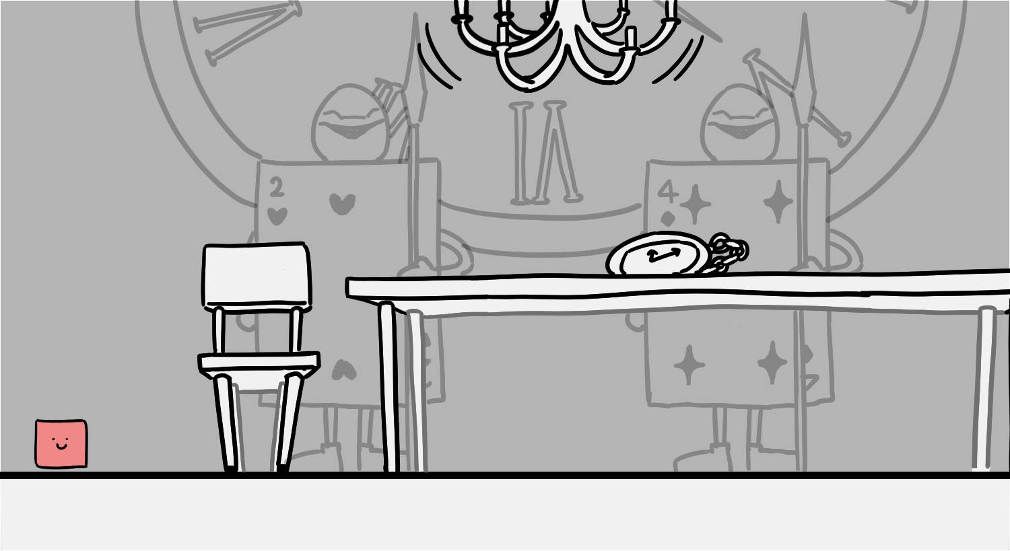
2

1
1

스테이지6
① 구성 구조물 | 의자, 책상, 시계, 그리고 트럼프 카드 등으로 구성한다.
② 샹들리에 | 흔들리는 샹들리에가 떨어지지 않을때 빠른 속도로 이동한다.
 | 데미지 : | HP -= 10 | 인식 범위 : | 1/2 x 4 x 8 ( 부채꼴 )
 | 재생성 시간 : | 5sec | 떨어지는 속도 : | 1

